Feuille 1
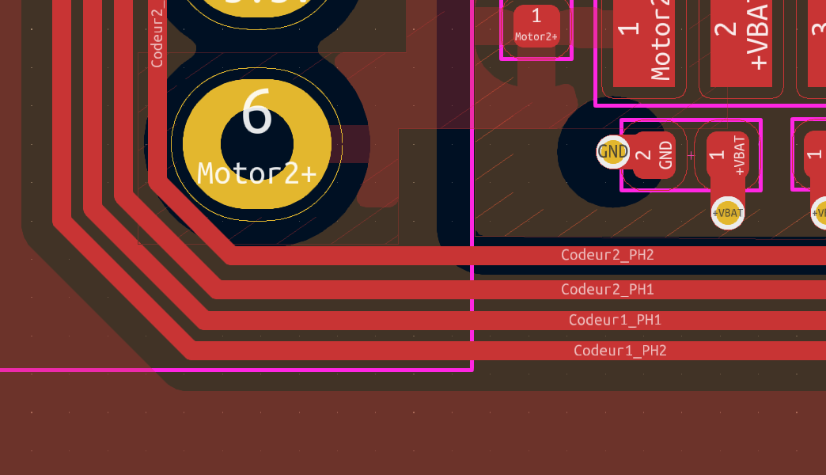 | Ecarte les pistes |  | ok
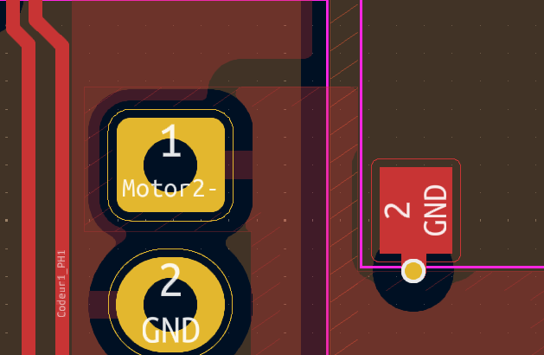 | 2 points de connexion |  | pas compris

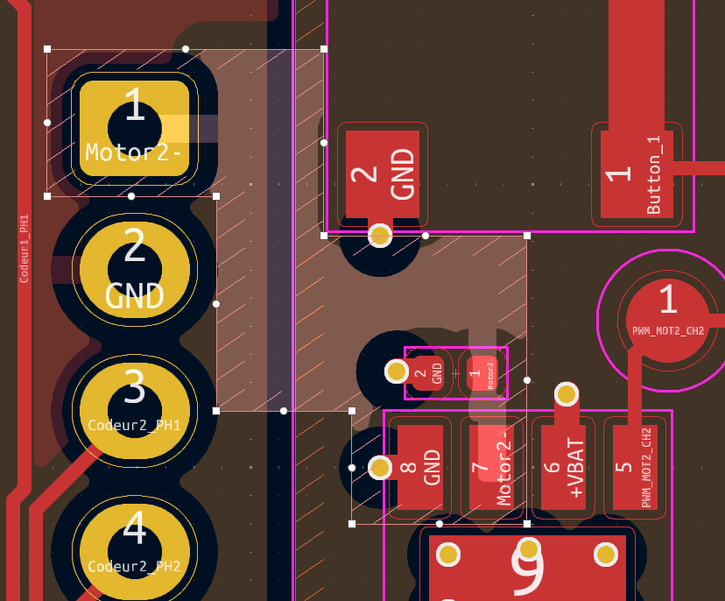 | 45° pas d'angle droit |  | OK

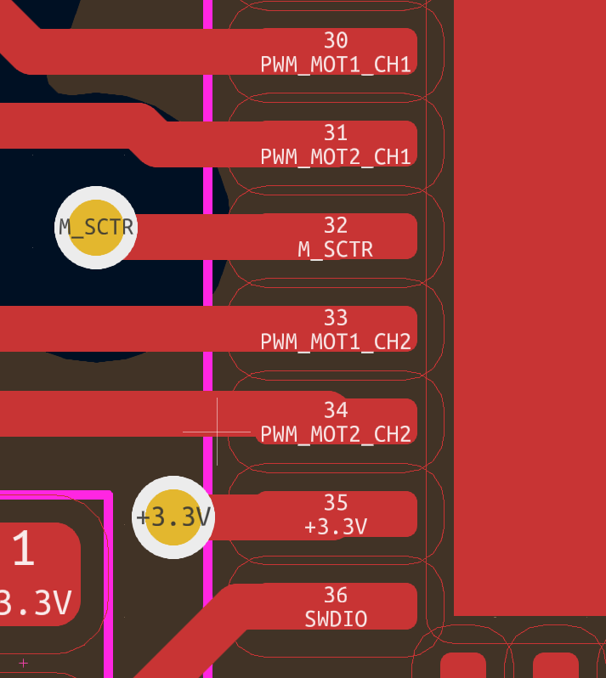 | centre t'es pistes |  | OK

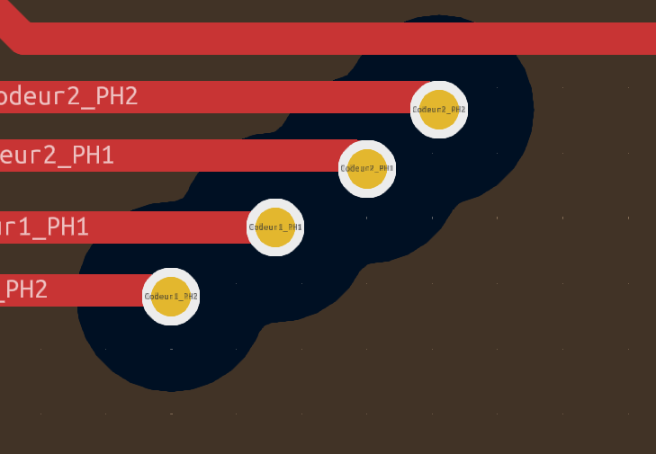 |  | Pas de trous dans le plan de masse , écarte t'es vias |  |  |  |  |  | Il me seble bon ?

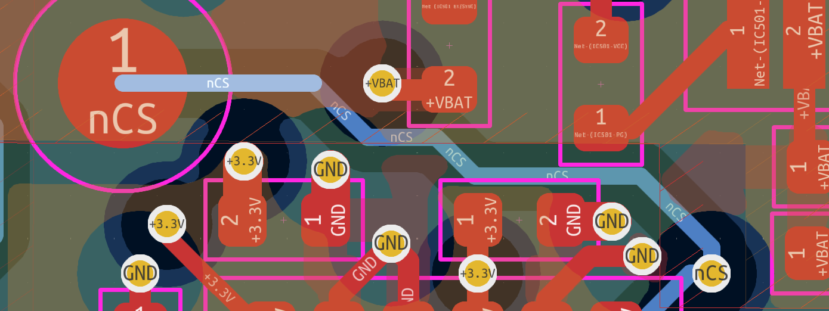 |  |  |  |  |  |  | Connecté ?? |  | OK

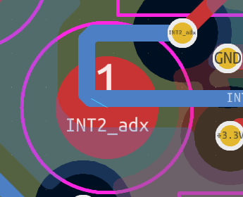 | Connecté ?? | 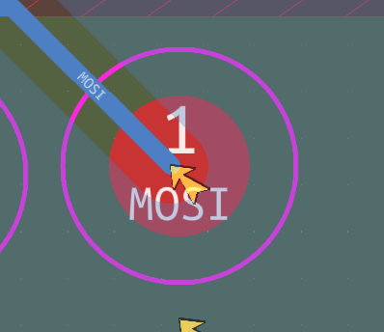 |  |  | 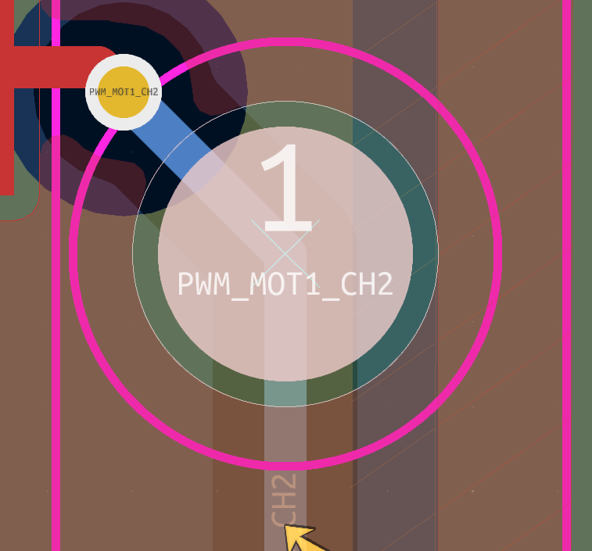 |  | 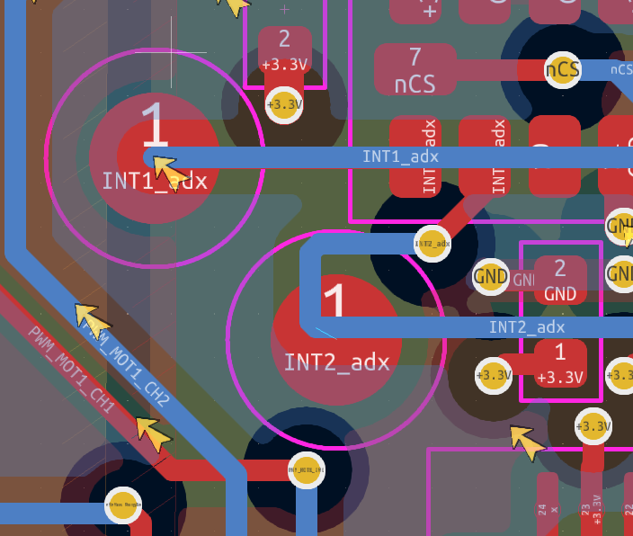 |  |  | OK

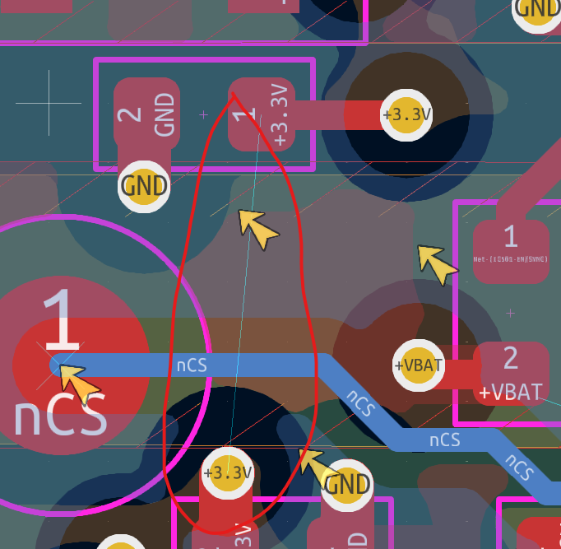 |  | Pas connecté |  | 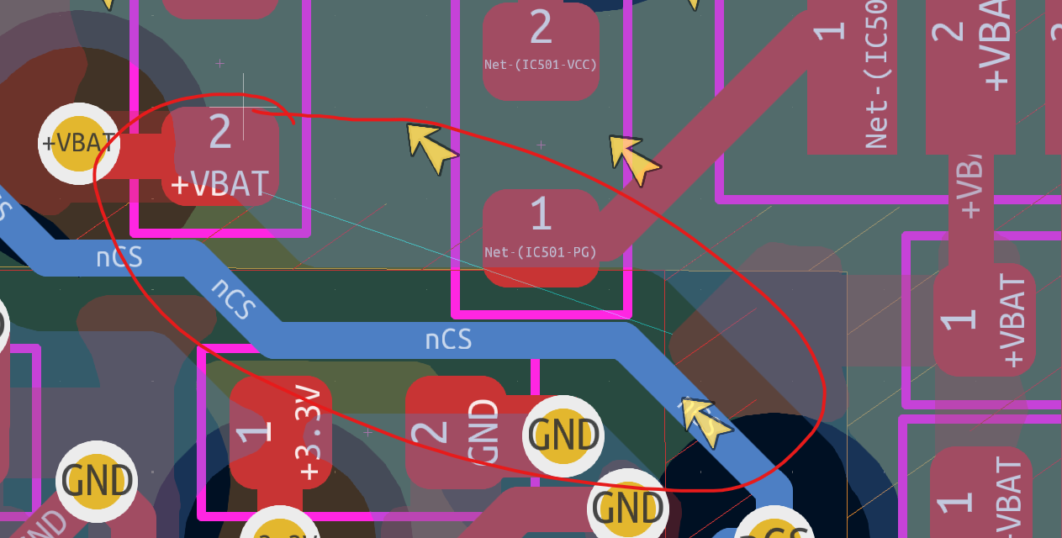 |  |  |  |  |  |  | Reste a gerer proioté des couches a voir avec le prof

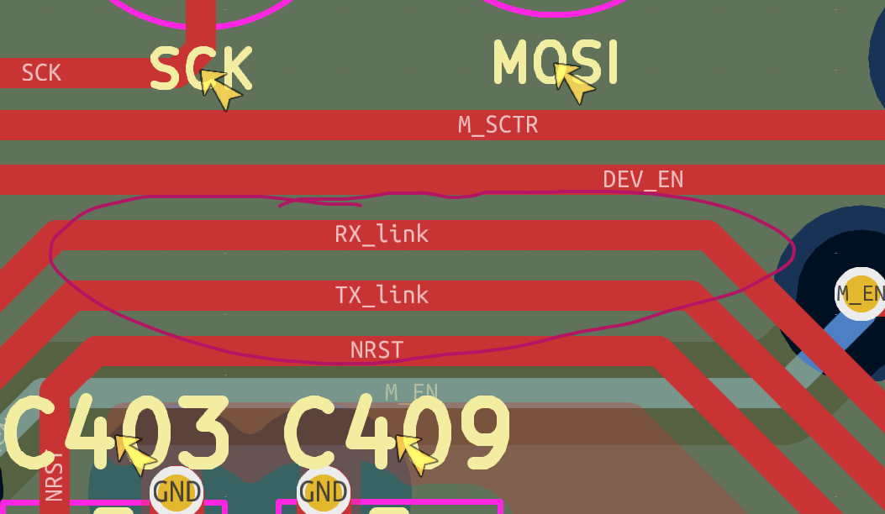 |  |  |  |  |  | Ecarte faut que le plan de masse passe entre les pistes |  |  |  |  |  | Je pense OK

